Graph2
Graphique 2 – Evolution des dépenses publiques en matière culturelle, 2014-2018

 |  |  |  | en millions d’euros constants 2016
 | 2014 | 2015 | 2016 | 2017 | 2018
Villes de plus de 3 500 hab. | 5,607 | 5,114 | 4,996
Budget du Ministère de la Culture (LFI)* | 3,523 | 3,434 | 3,462 | 3,597 | 3,604
Crédits du budget général et budgets annexes des autres ministères (LFI)** | 3,697 | 3,741 | 3,925 | 4,260 | 4,283
Départements *** | 1,358 | 1,259 | 1,242
EPCI comportant au moins une ville de plus de 10 000 hab. | 1,612 | 1,550 | 1,580
Régions | 775 | 745 | 717
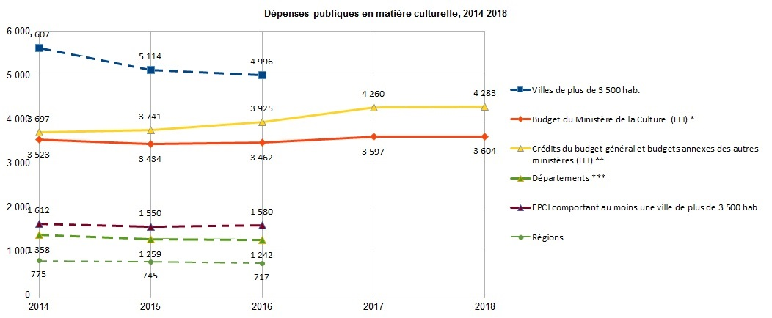

* hors redevances et taxes fiscales affectées au financement de la culture et de la communication et hors dépenses fiscales en matière de culture et de communication
** PLF pour 2018
*** y compris Métropole de Lyon à partir de 2015
Sources : DEPS / ministère de la Culture, 2018 - ministère de l'Action et des Comptes Publics, 2018

Note 1. Données France entière

Note 2. Les dépenses des différents niveaux de collectivités territoriales ne doivent pas être additionnées, à cause de la présence de doubles-comptes
liés à l'existence de transferts entre les collectivités au titre de la culture (une subvention culturelle accordée à une collectivité par une autre
collectivité est comptabilisée au titre des dépenses culturelles des deux collectivités concernées, sauf à soustraire des dépenses de la collectivité bénéficiaire la subvention qu'elle a reçue).

Note 3. Jusqu’en 2014, les dépenses culturelles des collectivités territoriales (régions, départements, intercommunalités, communes) étaient calculées tous les quatre ans, par une enquête auprès des collectivités qui venait compléter la saisie de leurs comptes administratifs (comptes de gestion en 2014).
Après 2014, les données relatives aux dépenses culturelles des collectivités territoriales sont des données estimées, issues des comptes de gestion des collectivités et basées sur la répartition de 2014.

Graph3
Graphique 3 - Recettes publicitaires des grands médias, 2006-2016
Millions d'euros constants 2016
 | 2006 | 2007 | 2008 | 2009 | 2010 | 2011 | 2012 | 2013 | 2014 | 2015 | 2016 | Évolution 2016 | Evolution 2006/2016
Total | 10,816 | 10,787 | 10,150 | 8,712 | 8,914 | 8,763 | 9,324 | 9,363 | 9,220 | 9,146 | 9,885 | -2.5% | -9%
Presse | 5,464 | 5,294 | 4,942 | 4,027 | 3,821 | 3,619 | 3,260 | 2,960 | 2,689 | 2,454 | 2,286 | -6.9% | -58%
Télévision | 3,920 | 3,997 | 3,736 | 3,323 | 3,640 | 3,621 | 3,390 | 3,242 | 3,229 | 3,248 | 3,253 | 0.2% | -17%
Radio | 951 | 890 | 837 | 762 | 787 | 775 | 751 | 741 | 728 | 721 | 712 | -1.3% | -25%
Internet | 390 | 508 | 555 | 518 | 571 | 638 | 1,816 | 2,328 | 2,493 | 2,641 | 3,544 | 34.2% | 808%
Cinéma | 92 | 98 | 81 | 83 | 95 | 109 | 107 | 92 | 81 | 82 | 90 | 9.6% | -2%
Recettes publicitaires hors taxes nettes, c'est-à-dire après déduction des remises professionnelles, hors échanges de marchandises, petites annonces de presse incluses.
Non compris : publicité extérieure, annuaires, courrier publicitaire et imprimés sans adresse.

Source : Irep/France Pub/DEPS, Ministère de la Culture, 2018

Graphique 3 - Recettes publicitaires des grands médias, 2006-2016
Millions d'euros constants 2016

 |  |  |  |  |  |  |  |  |  |  |  |  | Évolution 2016
 |  |  |  |  |  |  |  |  |  |  |  | Total | -2.5%
 |  |  |  |  |  |  |  |  |  |  |  | Presse | -6.9%
 |  |  |  |  |  |  |  |  |  |  |  | Télévision | 0.2%
 |  |  |  |  |  |  |  |  |  |  |  | Radio | -1.3%
 |  |  |  |  |  |  |  |  |  |  |  | Internet | 34.2%
 |  |  |  |  |  |  |  |  |  |  |  | Cinéma | 9.6%

Recettes publicitaires hors taxes nettes, c'est-à-dire après déduction des remises professionnelles, hors échanges de marchandises, petites annonces de presse incluses.
Non compris : publicité extérieure, annuaires,courrier publicitaire et imprimés sans adresse.

Source : Irep/France Pub/DEPS, Ministère de la Culture, 2018

